Sheet1
Y1. Phân tích bài toán, xác định các thực thể và các thuộc tính của chúng
 | Các thực thể
Thuộc tính | Thư viện | Sách | Sinh viên | Phiếu mượn
 | Sách | Mã sách | Tên sinh viên | Số phiếu
 | Thủ thư | Tiêu đề | Mã sinh viên | Tên sinh viên
 | Sinh viên | Nhà xuất bản | Ngày hết hạn | Mã sinh viên
 |  | tác giả | Chuyên ngành học | Mã lớp
 |  | Số trang | Email | Ngày mượn
 |  | Số lượng | Số điện thoại | STT
 |  | Bản sao |  | Mã sách
 |  | Giá tiền |  | Tên sách
 |  | Ngày nhập kho |  | Nhà xuất bản
 |  | Vị trí đặt sách |  | Ghi chú
 |  | Loại sách

Y2. Thiết kế sơ đồ quan hệ ERD
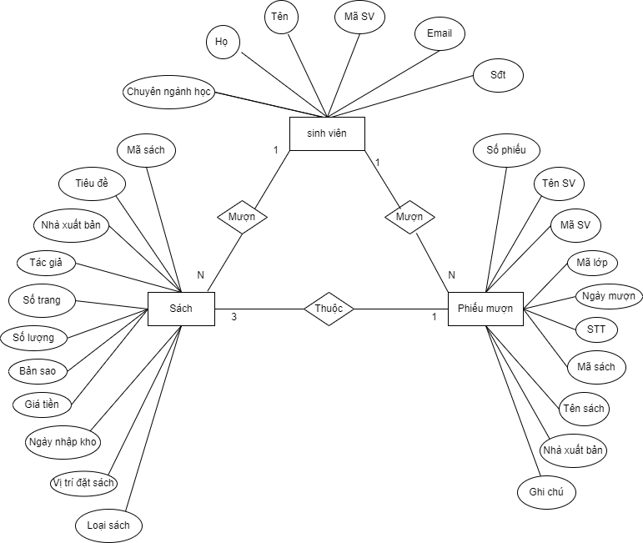

Y3. Chuẩn hoá các bảng đến dạng chuẩn 3
BẢNG SINH VIÊN |  |  | BẢNG SÁCH |  |  | BẢNG PHIẾU MƯỢN
Tên cột | Mô tả |  | Tên cột | Mô tả |  | Tên cột | Mô tả
HOSV | Họ sinh viên |  | MASACH | Mã sách | > Khóa chính | SOPHIEU | Số phiếu | > Khóa chính
TENSV | Tên sinh viên |  | TIEUDE | Tiêu đề |  | HOSV | Họ sv
MASV | Mã sinh viên | > Khóa chính | NHAXUATBAN | Nhà xuất bản |  | TENSV | Tên sv
EMAIL | Email |  | TACGIA | Tác giả |  | NGAYMUON | Ngày mượn sách
SDT | Số điện thoại |  | SOLUONG | Số lượng |  | NGAYTRA | Ngày trả sách
CHUYENNGANH | Chuyên ngành học |  | BANSAO | Bản sao |  | MASV | Mã sv | > Khóa ngoại
 |  |  | GIATIEN | Giá tiền |  | STT | Số thứ tự
 |  |  | NGAYNHAP | Ngày nhập kho |  | MALOP | Mã lớp
 |  |  | LOAISACH | Loại sách |  | GHICHU | Ghi chú
 |  |  | VITRI | Vị trí đặt sách |  | NHAXUATBAN | Nhà xuất bản
 |  |  | SOTRANG | Số trang sách |  | MASACH | Mã sách | > Khóa ngoại
 |  |  |  |  |  | SOLUONG | Số lượng

